CRC16规则
生成规则：

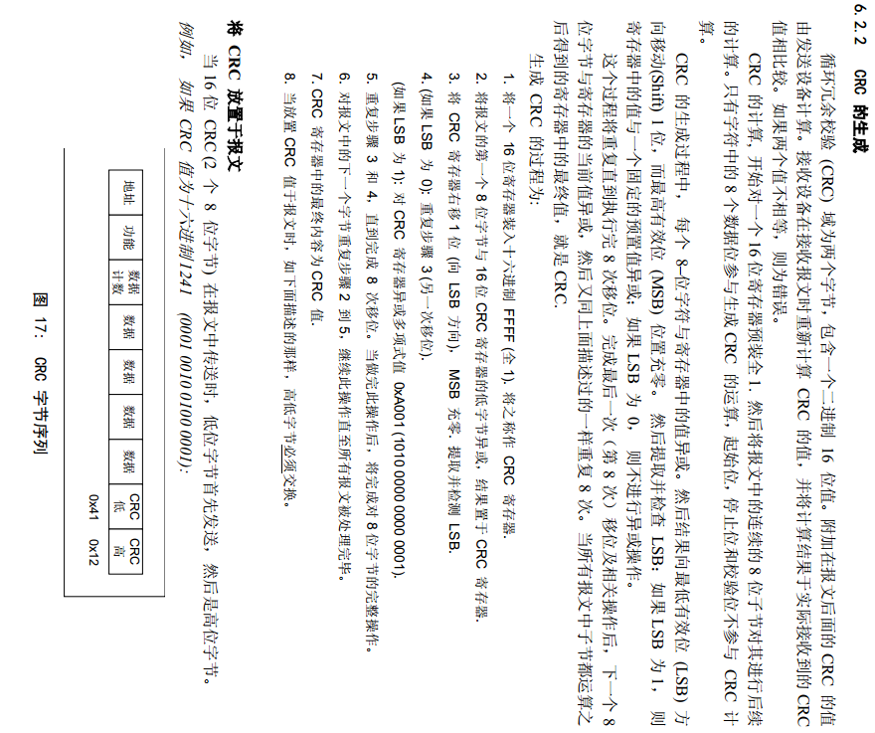

代码：
static const uint8_t aucCRCHi[] = { 0x00, 0xC1, 0x81, 0x40, 0x01, 0xC0, 0x80, 0x41, 0x01, 0xC0, 0x80, 0x41, 0x00, 0xC1, 0x81, 0x40, 0x01, 0xC0, 0x80, 0x41, 0x00, 0xC1, 0x81, 0x40, 0x00, 0xC1, 0x81, 0x40, 0x01, 0xC0, 0x80, 0x41, 0x01, 0xC0, 0x80, 0x41, 0x00, 0xC1, 0x81, 0x40, 0x00, 0xC1, 0x81, 0x40, 0x01, 0xC0, 0x80, 0x41, 0x00, 0xC1, 0x81, 0x40, 0x01, 0xC0, 0x80, 0x41, 0x01, 0xC0, 0x80, 0x41, 0x00, 0xC1, 0x81, 0x40, 0x01, 0xC0, 0x80, 0x41, 0x00, 0xC1, 0x81, 0x40, 0x00, 0xC1, 0x81, 0x40, 0x01, 0xC0, 0x80, 0x41, 0x00, 0xC1, 0x81, 0x40, 0x01, 0xC0, 0x80, 0x41, 0x01, 0xC0, 0x80, 0x41, 0x00, 0xC1, 0x81, 0x40, 0x00, 0xC1, 0x81, 0x40, 0x01, 0xC0, 0x80, 0x41, 0x01, 0xC0, 0x80, 0x41, 0x00, 0xC1, 0x81, 0x40, 0x01, 0xC0, 0x80, 0x41, 0x00, 0xC1, 0x81, 0x40, 0x00, 0xC1, 0x81, 0x40, 0x01, 0xC0, 0x80, 0x41, 0x01, 0xC0, 0x80, 0x41, 0x00, 0xC1, 0x81, 0x40, 0x00, 0xC1, 0x81, 0x40, 0x01, 0xC0, 0x80, 0x41, 0x00, 0xC1, 0x81, 0x40, 0x01, 0xC0, 0x80, 0x41, 0x01, 0xC0, 0x80, 0x41, 0x00, 0xC1, 0x81, 0x40, 0x00, 0xC1, 0x81, 0x40, 0x01, 0xC0, 0x80, 0x41, 0x01, 0xC0, 0x80, 0x41, 0x00, 0xC1, 0x81, 0x40, 0x01, 0xC0, 0x80, 0x41, 0x00, 0xC1, 0x81, 0x40, 0x00, 0xC1, 0x81, 0x40, 0x01, 0xC0, 0x80, 0x41, 0x00, 0xC1, 0x81, 0x40, 0x01, 0xC0, 0x80, 0x41, 0x01, 0xC0, 0x80, 0x41, 0x00, 0xC1, 0x81, 0x40, 0x01, 0xC0, 0x80, 0x41, 0x00, 0xC1, 0x81, 0x40, 0x00, 0xC1, 0x81, 0x40, 0x01, 0xC0, 0x80, 0x41, 0x01, 0xC0, 0x80, 0x41, 0x00, 0xC1, 0x81, 0x40, 0x00, 0xC1, 0x81, 0x40, 0x01, 0xC0, 0x80, 0x41, 0x00, 0xC1, 0x81, 0x40, 0x01, 0xC0, 0x80, 0x41, 0x01, 0xC0, 0x80, 0x41, 0x00, 0xC1, 0x81, 0x40 }; static const uint8_t aucCRCLo[] = { 0x00, 0xC0, 0xC1, 0x01, 0xC3, 0x03, 0x02, 0xC2, 0xC6, 0x06, 0x07, 0xC7, 0x05, 0xC5, 0xC4, 0x04, 0xCC, 0x0C, 0x0D, 0xCD, 0x0F, 0xCF, 0xCE, 0x0E, 0x0A, 0xCA, 0xCB, 0x0B, 0xC9, 0x09, 0x08, 0xC8, 0xD8, 0x18, 0x19, 0xD9, 0x1B, 0xDB, 0

